Estadísticas
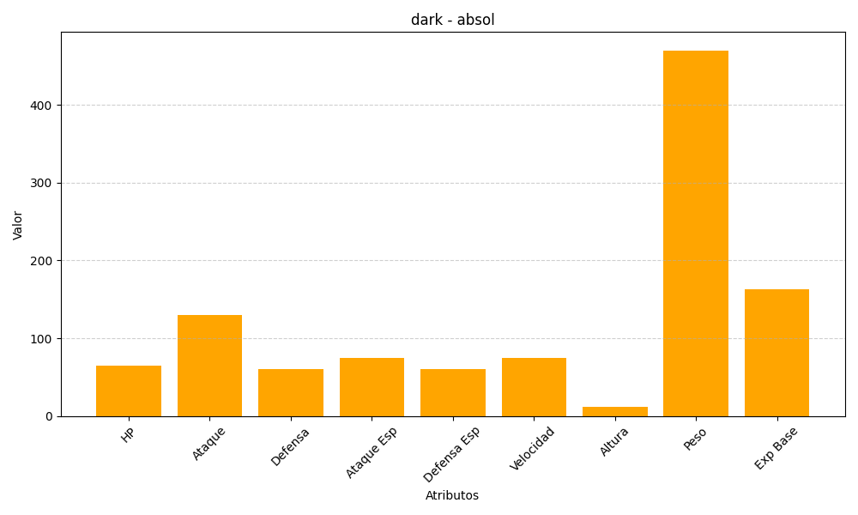
ID | Nombre | Tipo | HP | Ataque | Defensa | Ataque Especial | Defensa Especial | Velocidad | Altura | Peso | Experiencia Base
359 | absol | dark | 65 | 130 | 60 | 75 | 60 | 75 | 12 | 470 | 163

